关系图
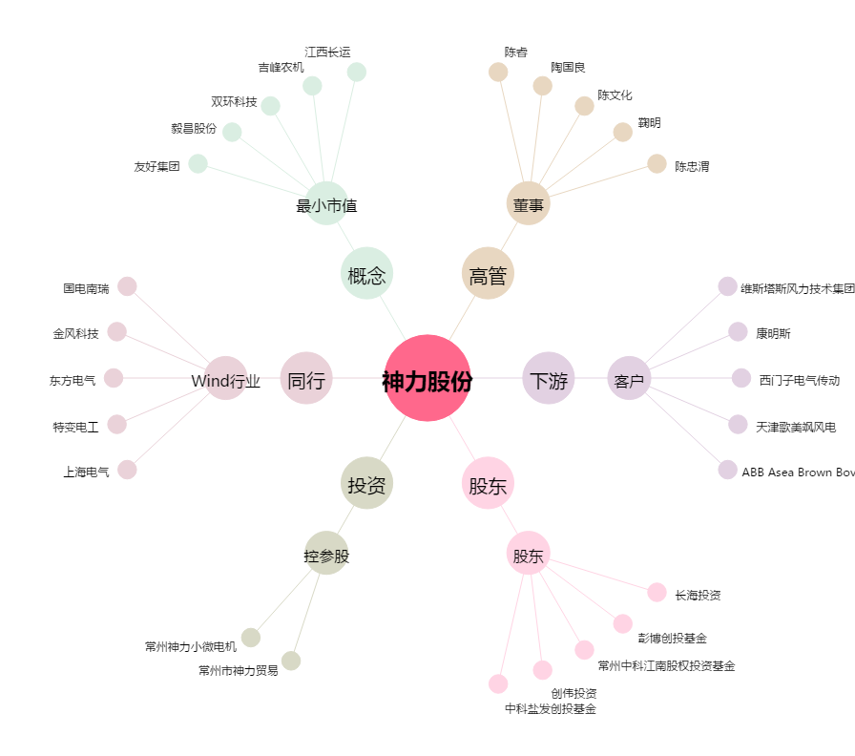
神力股份[603819.SH] - 关系概览图

